Champs de l'étude
Champ de l'étude :
Pour les fonctionnaires relevant des employeurs hospitaliers : ensemble des personnes affiliées au régime de retraite des fonctionnaires territoriaux et hospitaliers, la CNRACL, et qui n’ont pas liquidé leurs droits à pension au 31 décembre 2019. En d’autres termes, le périmètre des fonctionnaires concerne toutes les personnes ayant fait l'objet d'au moins une déclaration de la part d'un employeur relevant de la fonction publique hospitalière (établissements de santé, maisons de retraite, autres établissements de santé) durant leur carrière et n’ayant pas liquidé leurs droits à retraite. Ce périmètre comprend donc des personnes qui peuvent ne pas être en activité (en disponibilité par exemple).
Pour les contractuels relevant des employeurs hospitaliers : ensemble des personnes qui ont cotisé à l’Ircantec au cours de l’année 2019 en travaillant chez un employeur relevant de la fonction publique hospitalière, c’est-à-dire ayant fait l’objet d’une déclaration dans l’année 2019 quelles que soient la durée de leur activité et leurs conditions de travail (temps complet ou partiel, travail saisonnier ou à domicile...).
Les contractuels de la fonction publique hospitalière relevant de l’Ircantec ont une durée d’affiliation dans le régime réduite pour une bonne partie des personnes ayant acquis des droits. Ainsi, la durée moyenne de cotisation est inférieure à 10 années et près de 50 % des personnes partant à la retraite perçoivent un versement sous forme de capital unique (pour plus de détails, voir le Questions retraite et solidarité - Les études n°25). A l’inverse, les fonctionnaires hospitaliers ont des carrières relevant de la CNRACL qui concernent la majeure partie de leur carrière. La CNRACL constitue ainsi leur régime principal dans la très grande majorité des cas (pour plus de détails, voir le Questions retraite et solidarité -Les études n°5). Par conséquent, le périmètre retenu pour les contractuels est celui des individus qui ont acquis des droits au cours de l’année 2019 alors que le périmètre considéré pour les fonctionnaires est celui des individus qui disposent de droits dans le régime à la fin de l’année 2019.

Pyramide des ages fonctionnaire
Pyramide des âges des fonctionnaires en 2019

Répartition par âge des fonctionnaires
age | Homme | Femme | age | Homme | Femme
15 | 0 | 0 | 15 | 0 | 0
16 | 0 | 0 | 16 | 0 | 0
17 | 0 | 0 | 17 | 0 | 0
18 | 0 | 0 | 18 | 0 | 0
19 | 0 | 4 | 19 | 0 | 4
20 | 11 | 59 | 20 | -11 | 59
21 | 42 | 353 | 21 | -42 | 353
22 | 206 | 1303 | 22 | -206 | 1303
23 | 424 | 2908 | 23 | -424 | 2908
24 | 760 | 4965 | 24 | -760 | 4965
25 | 1203 | 6889 | 25 | -1203 | 6889
26 | 1597 | 8769 | 26 | -1597 | 8769
27 | 2067 | 11403 | 27 | -2067 | 11403
28 | 2436 | 14014 | 28 | -2436 | 14014
29 | 2769 | 16069 | 29 | -2769 | 16069
30 | 3443 | 18353 | 30 | -3443 | 18353
31 | 3624 | 19876 | 31 | -3624 | 19876
32 | 3952 | 20834 | 32 | -3952 | 20834
33 | 4025 | 21681 | 33 | -4025 | 21681
34 | 4135 | 22296 | 34 | -4135 | 22296
35 | 4087 | 22038 | 35 | -4087 | 22038
36 | 4218 | 22098 | 36 | -4218 | 22098
37 | 4730 | 24379 | 37 | -4730 | 24379
38 | 4870 | 24605 | 38 | -4870 | 24605
39 | 4767 | 24535 | 39 | -4767 | 24535
40 | 4648 | 23314 | 40 | -4648 | 23314
41 | 4598 | 22234 | 41 | -4598 | 22234
42 | 4834 | 21887 | 42 | -4834 | 21887
43 | 4650 | 21105 | 43 | -4650 | 21105
44 | 4950 | 21739 | 44 | -4950 | 21739
45 | 5554 | 22836 | 45 | -5554 | 22836
46 | 5876 | 24720 | 46 | -5876 | 24720
47 | 5908 | 25628 | 47 | -5908 | 25628
48 | 5947 | 25645 | 48 | -5947 | 25645
49 | 5595 | 24649 | 49 | -5595 | 24649
50 | 5648 | 24436 | 50 | -5648 | 24436
51 | 5545 | 23761 | 51 | -5545 | 23761
52 | 5512 | 23122 | 52 | -5512 | 23122
53 | 5770 | 23715 | 53 | -5770 | 23715
54 | 5699 | 23128 | 54 | -5699 | 23128
55 | 5615 | 23208 | 55 | -5615 | 23208
56 | 5854 | 22981 | 56 | -5854 | 22981
57 | 5202 | 19340 | 57 | -5202 | 19340
58 | 5144 | 17743 | 58 | -5144 | 17743
59 | 4693 | 15453 | 59 | -4693 | 15453
60 | 3404 | 12179 | 60 | -3404 | 12179
61 | 2426 | 8373 | 61 | -2426 | 8373
62 | 1265 | 3765 | 62 | -1265 | 3765
63 | 859 | 1992 | 63 | -859 | 1992
64 | 574 | 1322 | 64 | -574 | 1322
65 | 279 | 634 | 65 | -279 | 634
66 | 120 | 210 | 66 | -120 | 210
67 | 22 | 55 | 67 | -22 | 55
68 | 13 | 36 | 68 | -13 | 36
69 | 1 | 30 | 69 | -1 | 30

Pyramide des ages contractuels
Pyramide des âges des cotisants des contractuels en 2019

age | Homme | Femme | age | Homme | Femme
15 | 3 | 1 | 15 | -3 | 1
16 | 20 | 28 | 16 | -20 | 28
Répartition par âge des contractuels
17 | 58 | 170 | 17 | -58 | 170
18 | 1283 | 3526 | 18 | -1283 | 3526
19 | 2607 | 8332 | 19 | -2607 | 8332
20 | 3023 | 10571 | 20 | -3023 | 10571
21 | 4300 | 15178 | 21 | -4300 | 15178
22 | 6153 | 21572 | 22 | -6153 | 21572
23 | 7304 | 24417 | 23 | -7304 | 24417
24 | 7702 | 24260 | 24 | -7702 | 24260
25 | 7390 | 21288 | 25 | -7390 | 21288
26 | 6877 | 19240 | 26 | -6877 | 19240
27 | 6984 | 17889 | 27 | -6984 | 17889
28 | 6452 | 16291 | 28 | -6452 | 16291
29 | 5832 | 14640 | 29 | -5832 | 14640
30 | 5570 | 13410 | 30 | -5570 | 13410
31 | 5125 | 12574 | 31 | -5125 | 12574
32 | 4603 | 11548 | 32 | -4603 | 11548
33 | 4138 | 10814 | 33 | -4138 | 10814
34 | 3723 | 9696 | 34 | -3723 | 9696
35 | 3220 | 9101 | 35 | -3220 | 9101
36 | 3190 | 8407 | 36 | -3190 | 8407
37 | 3088 | 8506 | 37 | -3088 | 8506
38 | 2934 | 8141 | 38 | -2934 | 8141
39 | 2928 | 7755 | 39 | -2928 | 7755
40 | 2734 | 7233 | 40 | -2734 | 7233
41 | 2695 | 6757 | 41 | -2695 | 6757 | Nb : Cette pyramide concerne les cotisants de 15 à 69 ans et non la totalité des cotisants
42 | 2641 | 6556 | 42 | -2641 | 6556
43 | 2395 | 6405 | 43 | -2395 | 6405
44 | 2412 | 6237 | 44 | -2412 | 6237
45 | 2366 | 6406 | 45 | -2366 | 6406
46 | 2392 | 6409 | 46 | -2392 | 6409
47 | 2311 | 6288 | 47 | -2311 | 6288
48 | 2280 | 6113 | 48 | -2280 | 6113
49 | 2295 | 5753 | 49 | -2295 | 5753
50 | 2139 | 5380 | 50 | -2139 | 5380
51 | 2171 | 5280 | 51 | -2171 | 5280
52 | 2066 | 4903 | 52 | -2066 | 4903
53 | 2184 | 4904 | 53 | -2184 | 4904
54 | 2234 | 4606 | 54 | -2234 | 4606
55 | 2263 | 4617 | 55 | -2263 | 4617
56 | 2281 | 4307 | 56 | -2281 | 4307
57 | 2260 | 3947 | 57 | -2260 | 3947
58 | 2236 | 3916 | 58 | -2236 | 3916
59 | 2278 | 3749 | 59 | -2278 | 3749
60 | 2248 | 3567 | 60 | -2248 | 3567
61 | 2225 | 3247 | 61 | -2225 | 3247
62 | 2157 | 3059 | 62 | -2157 | 3059
63 | 1776 | 2122 | 63 | -1776 | 2122
64 | 1663 | 1778 | 64 | -1663 | 1778
65 | 1490 | 1361 | 65 | -1490 | 1361
66 | 1225 | 946 | 66 | -1225 | 946
67 | 935 | 647 | 67 | -935 | 647
68 | 759 | 452 | 68 | -759 | 452
69 | 654 | 293 | 69 | -654 | 293

Poids des actifs
Poids des personnels hospitaliers par rapport à la population régionale 2019

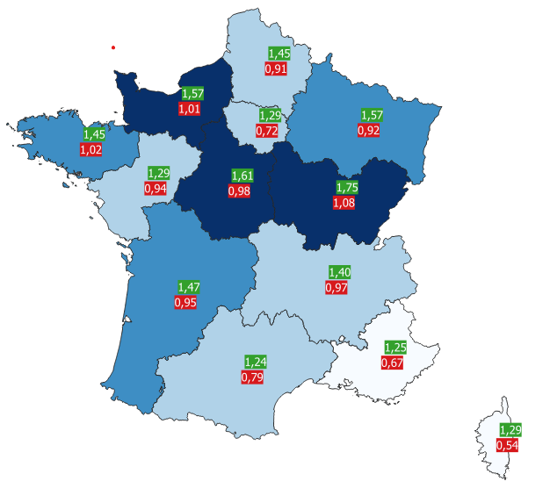
Region | CNRACL | Ircantec | total
Auvergne-Rhône-Alpes | 1.40% | 0.97% | 2.37%
Bourgogne-Franche-Comté | 1.75% | 1.08% | 2.82%
Bretagne | 1.45% | 1.02% | 2.46%
Centre-Val-de-Loire | 1.61% | 0.98% | 2.59%
Corse | 1.29% | 0.54% | 1.83%
Grand Est | 1.57% | 0.92% | 2.48%
Hauts-de-France | 1.45% | 0.91% | 2.36%
Île-de-France | 1.29% | 0.72% | 2.01%
Normandie | 1.57% | 1.01% | 2.58%
Nouvelle Aquitaine | 1.47% | 0.95% | 2.43%
Occitanie | 1.24% | 0.79% | 2.04%
Pays de la Loire | 1.29% | 0.94% | 2.23%
Provence-Alpes-Côte d'Azur | 1.25% | 0.67% | 1.92%
DOM | 1.09% | 0.58% | 1.67%

Aide à la lecture : en Nouvelle Aquitaine, il y a 2,42 personnes travaillant dans la fonction publique hospitalière pour 100 habitants.

Evolution du nb d'employeurs
Évolution du nombre d’employeurs hospitaliers

 |  | 2004 | 2005 | 2006 | 2007 | 2008 | 2009 | 2010 | 2011 | 2012 | 2013 | 2014 | 2015 | 2016 | 2017 | 2018 | 2019
 | Employeurs CNRACL | 2518 | 2496 | 2487 | 2479 | 2466 | 2461 | 2452 | 2439 | 2417 | 2398 | 2371 | 2317 | 2279 | 2262 | 2238 | 2203
 | Employeurs Ircantec | 2578 | 2577 | 2565 | 2549 | 2541 | 2532 | 2514 | 2519 | 2482 | 2453 | 2425 | 2396 | 2360 | 2340 | 2326 | 2306
 | total | 5,096 | 5,073 | 5,052 | 5,028 | 5,007 | 4,993 | 4,966 | 4,958 | 4,899 | 4,851 | 4,796 | 4,713 | 4,639 | 4,602 | 43,897 | 4,509

nb employeurs pour 100 000 hbts
Nombre d’employeurs hospitaliers pour 100 000 habitants en 2019
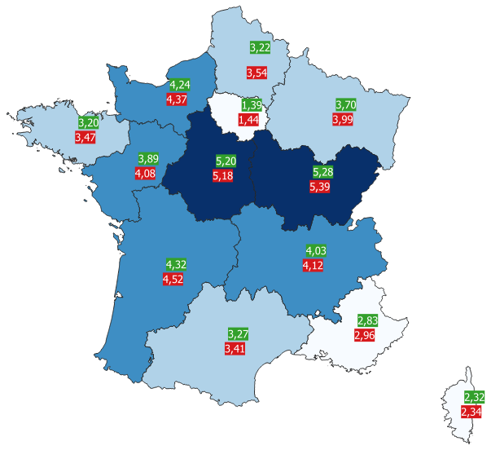
Région | CNRACL | Ircantec
Auvergne-Rhône-Alpes | 4.03 | 4.12
Bourgogne-Franche-Comté | 5.28 | 5.39
Bretagne | 3.20 | 3.47
Centre-Val-de-Loire | 5.20 | 5.18
Corse | 2.32 | 2.34
Grand Est | 3.70 | 3.99
Hauts-de-France | 3.22 | 3.54
Île-de-France | 1.39 | 1.44
Normandie | 4.24 | 4.37
Nouvelle Aquitaine | 4.32 | 4.52
Occitanie | 3.27 | 3.41
Pays de la Loire | 3.89 | 4.08
Provence-Alpes-Côte d'Azur | 2.83 | 2.96
D.O.M et C.O.M | 1.52 | 1.58

Aide à la lecture : en Nouvelle Aquitaine, il y a 4,52 employeurs hospitaliers à l’Ircantec pour 100 000 habitants.

